Alimentação
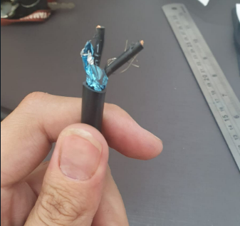
Cabeamento |  |  | Cabo | 2 x 1,5
Identificação | Cor | Descrição | Comprimento | 55 cm
1 | Preto | GND
2 | Preto | V_MOV

Cabo Geral
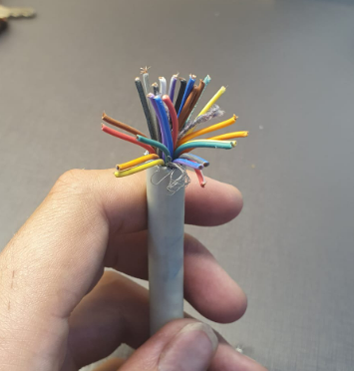
Cabeamento |  |  | Cabo | 26 x 22wg
Identificação | Cor | Descrição | Comprimento | 80 cm
1 | Preto | MOV_DHT | Interno | 31,5 cm
2 | Preto/Branco | MOV_HC | Externo | 48,5 cm
3 | Marrom | MOV_HB
4 | Marrom/Branco | MOV_HA
5 | Marrom/Azul | MOV_PWM
6 | Vermelho | MOV_DIR
7 | Vermelho/Branco | MOV_BRK
8 | Vermelho/Azul | MOV_STP
9 | Laranja | DIR_ENCA
10 | Laranja/Branco | DIR_ENCB
11 | Laranja/Azul | DIR_REF0
12 | Amarelo | DIR_REF90
13 | Amarelo/Branco | DIR_REF270
14 | Amarelo/Azul | DIR_ENA
15 | Verde | DIR_DIR
16 | Verde/Branco | DIR_PUL
17 | Verde/Azul | V_DIR
18 | Azul | 7,2V
19 | Azul/Branco | 5V
20 | Roxo | 3V
21 | Roxo/Branco
22 | Roxo/Azul
23 | Cinza
24 | Cinza/Branco
25 | Cinza/Azul
26 | Branco

Motor BLDC
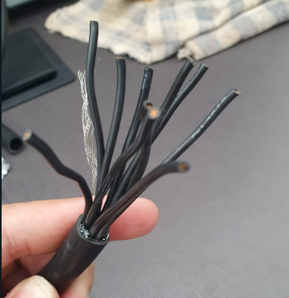
Cabeamento |  |  | Cabo | 10 x 1
Identificação | Cor | Descrição | Comprimento | 110 cm
1 | Preto | A
2 | Preto | B
3 | Preto | C
4 | Preto | Ha
5 | Preto | Hb
6 | Preto | Hc
7 | Preto | DHT
8 | Preto | 3V
9 | Preto | GND
10 | Preto

Motor de Passo
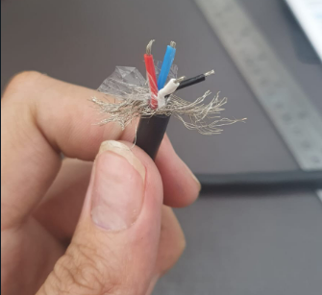
Cabeamento |  |  | Cabo | 4 x 22wg
Identificação | Cor | Descrição | Comprimento | 80 cm
1 | Preto | A+
2 | Branco | A-
3 | Vermelho | B+
4 | Azul | B-

Encoder
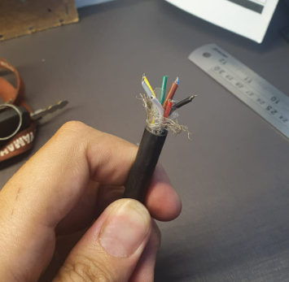
Cabeamento |  |  | Cabo | 8 x 22wg
Identificação | Cor | Descrição | Comprimento | 78 cm
1 | Preto | GND
2 | Marrom | REF0
3 | Vermelho | 3V
4 | Amarelo | 5V
5 | Verde | ENC_A
6 | Azul | REF90
7 | Cinza | REF270
8 | Branco | ENC_B

